施耐德
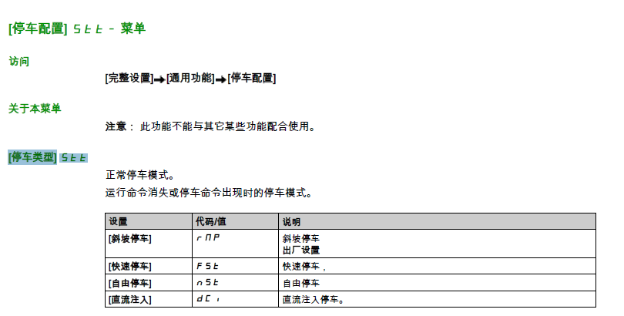
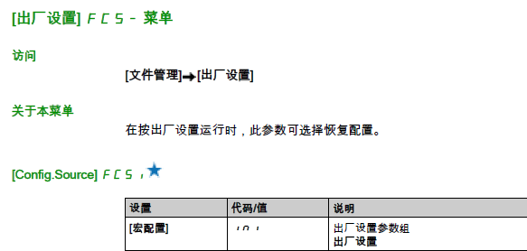
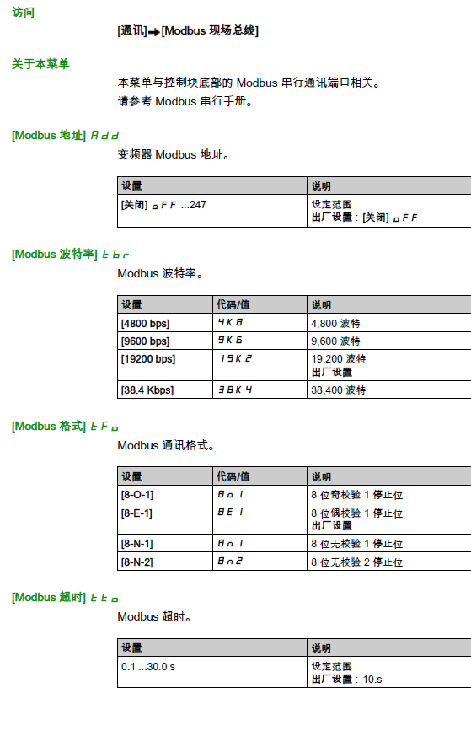
ATV310 |  |  | ATV610
参数代码 | 设定值 | 备注 | 参数 | 设定值
605 | 0 | 屏蔽输出缺相，1启用 | 简单启动 下 宏配置 | 默认宏 |  | 必须设置参数
401 | 164 | 通讯给定频率 | 通讯 下 MODBUS地址 ADD | 1 | 通讯地址
406 | 2 | 组合通道2为线控启停 | 通讯 下 MODBUS波特率 TBR | 19200 | 波特率
701 | 1 | MODBUS地址 | 完整设置下 控制与命令 参数一给定 | MOSBUS | 通讯给频率
702 | 32 | 32=19.2； 28=9.6 | 同上 控制方式 | 隔离式 | 线控启停
703 | 4 | 3=8E1 4=8N1 | 完整设置下 警告 输出缺相 | 功能未启用 | 防止缺相无法试机
704 | 30 | 通讯超时 |  |  |  | 可选设置
305 |  | 额定电流 | 完整设置 下 电机参数 |  | 根据实际修改
307 |  | 额定转速 | 完整设置 下 通用功能 下 加减速 |  | 根据实际修改
308 |  | 最大频率 | [完整设置] [电机参数] [最大频率] tFr |  | 超过50Hz修改
309 |  | 控制类型，低频不转设置为0
.501.0 |  | 加速时间
501.1 |  | 减速时间
.502.0 |  | 停车类型 13为自由停车

102 | 64 | 恢复出厂使用 | 我的偏好 MYP 下 语言 LNG | 中文 | 语言选择

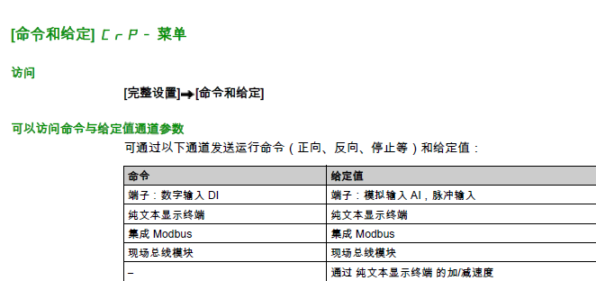
超过50HZ运行修改的参数

最大频率 | 308
高速 | 512.2 | 最高运行频率
低速 | 512.0 | 最低运行频率

48502为控制字 48503为频率 500=50.0HZ 43202为状态字 43203为频率 43205为电流 2 4 波特率19200 无校验 控制字 6准备 7停止 15正运行 2063反转

西门子
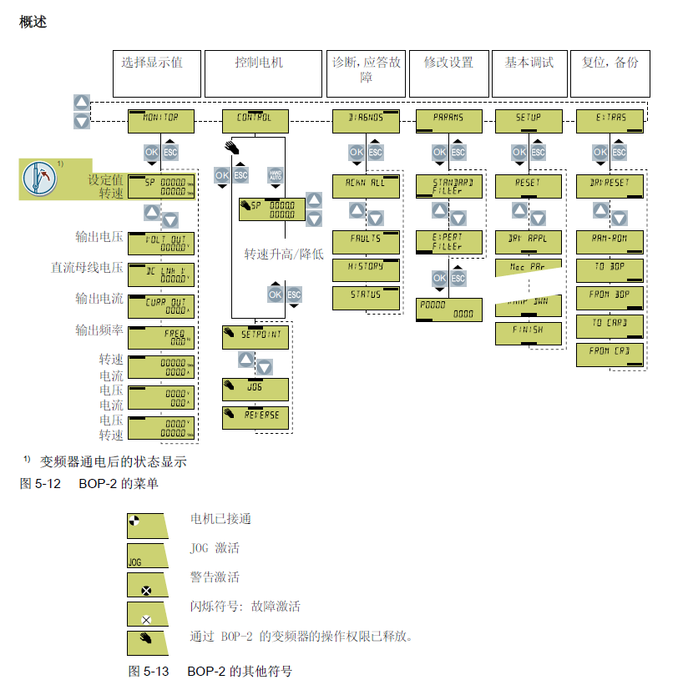
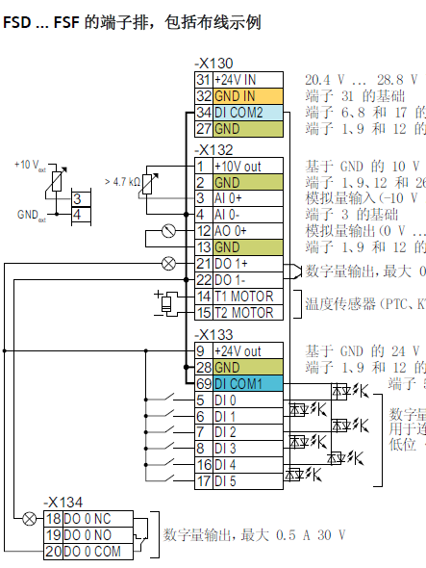
V20 |  |  |  |  | G120XA |  |  | G120C参数
 |  | 说明 |  |  |  |  |  | G120C参数 | 分级机
宏 | Cn011 | MODBUS-RTU宏 |  |  | G120参数 |  | 说明 | P03 | 3 | 参数显示等级
P0003 | 3 | 专家级访问 |  |  | P003 | 3 |  | P10 | 0 | 调试电机时=1
P0010 | 0 | 快速调试，正常0，设置电机相关需要设置1 |  |  | P010 | 0 |  | P15 | 12 | 宏 12为线控AI给定
P700 | 2 | 线控设置2，通讯5 |  |  | P15 | 51 | 需要P10=1 51为modbus给定频率，线控启停 | P230 | 1 | 输出电抗器选择
P2010 | 7 | 7=19.2 6=9.6 |  |  | P096 | 0 | 应用级 设置0 | P300 |  | 0没有电机1异步电机 调试0运用1
P2014 | 0 | 屏蔽通讯故障 |  |  | P1900 | 0 | 禁止电机识别 | P305 |  | 额定电流
P2021 | 1 | MODBUS地址 |  |  | P1300 | 0 | 0=V/F屏蔽输出缺相，低速不转设置20矢量模式 | P307 |  | 额定功率
P2034 | 2 | 校验 0无校验 1奇 2偶 |  |  | P2020 | 7 | 6=9.6 7=19.2 | P311 |  | 额定转速
P2035 | 1 | 停止位 1 |  |  | P2021 | 1 | MODBUS地址 | P502 |  | 工作模式 如果重载可选5
P2179 | 0 | 屏蔽输出缺相默认3.0 |  |  | P2030 | 2 | 2=MODBUS协议 | P756 | 3 | 4-20MA电压模式会报错
 |  |  |  |  | P2031 | 2 | 1奇 2偶，无校验为8N2不用 | P840 | R722.0 | 运行停止DI0
P205 |  | 0为高过载 1为低过载 |  |  | P2040 | 0 | 屏蔽通讯超时 | P844 | R722.0 | 自由停车专用DI0
P305 |  | 额定电流 |  |  | P305 |  | 额定电流 | P1000 | 6 | 给定模式 2为模拟 6为通讯
P307 |  | 额定功率 |  |  | P307 |  | 额定功率 | P1080 | 0.0 | 最低转速，必须设置0
P1080 |  | 最小频率 |  |  | P311 |  | 额定转速 | P1082 |  | 最高转速按照实际设置
P1082 |  | 最大频率 |  |  | P1080 |  | 最小频率 | P1300 | 20 | 控制模式，默认为0 20为无编码器矢量
P2000 |  | 通讯最大频率 |  |  | P1082 |  | 最大频率 | P1900 | 0 | 电机识别需要设置为0
P1120 |  | 加速时间 |  |  | P2000 |  | 通讯最大频率 | P2000 |  | 标定频率 默认为1500转 如果要更高，需要修改
P1121 |  | 减速时间 |  |  | P1120 |  | 加速时间 | P2020 | 7 | 波特率 6=9600 7=19.2k
P1080 |  |  |  |  | P1121 |  | 减速时间 | P2021 | 1 | 地址
设置完参数需要P971保存 G120设置完也需要存入ROM |  |  |  |  |  |  |  | P2030 | 2 | 协议选择，默认2MODBUS
 |  |  |  |  |  |  |  | P2031 | 2 | 校验方式 2为偶 0为无 1为奇
 |  |  |  |  |  |  | 需要短接公共点 | P2040 | 0 | 报警监控时间，设置为0屏蔽通讯报警
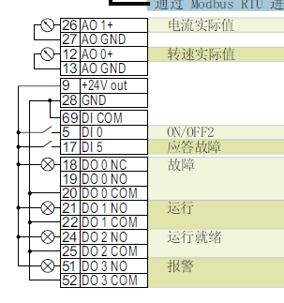
 |  |  |  |  |  |  |  | P2103 | R722.1 | 应答故障 DI1

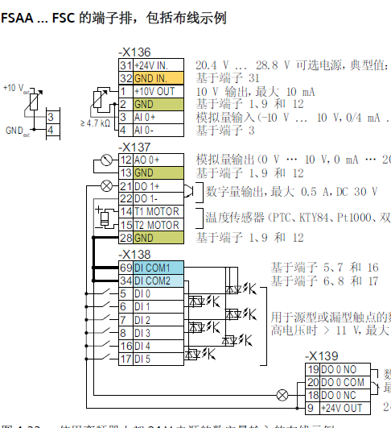
西门子 | 其他PLC
40100 | 100 | 控制字 | 047E | 通讯需要先给定047E 或者04FE
40101 | 101 | 给定频率 | 格式为0~4000H表示0~100%
 |  | 十进制为 0~16384对应0~100%
40342 | 342 | 反馈频率 两位小数点
40345 | 345 | 反馈电流 两位小数点

 | 个别PLC需要地址-1

艾克特
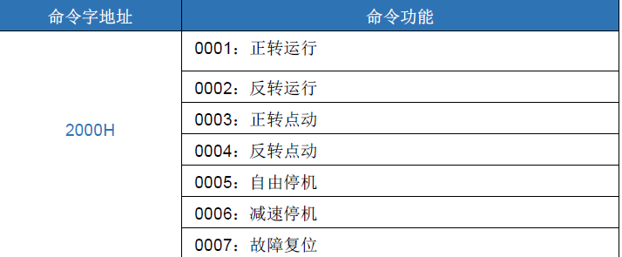
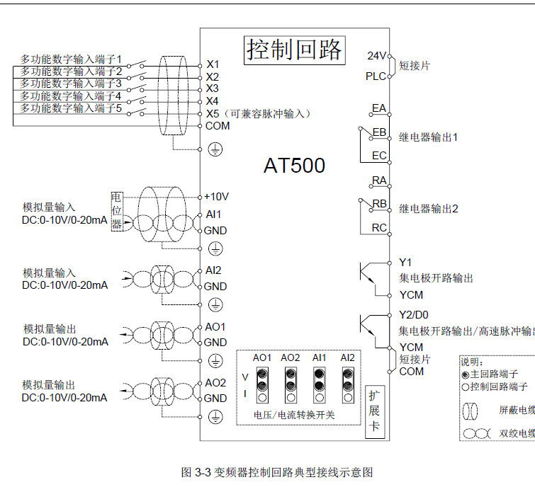
 | 16进制 | 10进制 | 量程 | 值
设定频率 | 1000H | 4096 | 0~100% | 0-10000
读取频率 | 1001H | 4097 |  | 两位小数
读取电流 | 1004H | 4100 |  | 两位小数
控制字 | 2000H | 8192 |  | 1正 6停 5自由停
F0-02 | 2 | 控制方式 默认2 如果低频启不动可以试试 0无编码器矢量模式
F0-02 | 1 | 运行命令给定方式 1端子启停 2 通讯启停
F0-03 | 9 | 主频率给定方式 2AI1 4键盘电位器 9通讯给定
F0-10 | 50 | 最大频率 如无特殊要求不需要修改
F0-12 |  | 配合F0-10使用，设置一致
F0-17 |  | 加速时间
F0-18 |  | 减速时间
F1-01 |  | 电机额定功率
F1-02 |  | 电机额定电压
F1-03 |  | 电机额定电流
F1-04 |  | 电机额定频率
F1-05 |  | 电机额定转速
F2-01 |  | 输入端子 仅在需要反转时接入 设定值2
F7-10 | 1 | 1为自由停车 0为减速停车
FD-00 | 5 | 波特率 5：9600 6：19.2K
FD-01 | 1 | 数据格式 1偶检验 3无校验
FD-02 | 1 | 通讯地址
FD-06 |  | 通讯读取电流小数位 0为两位小数 1 为一位小数
F9-13 | 0 | 输出缺相保护选择 设置0 屏蔽输出缺相故障

低速无法运行改F0.01

台达
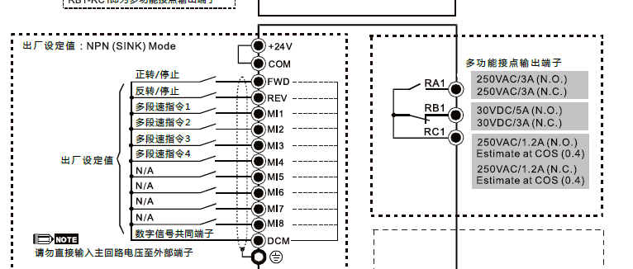
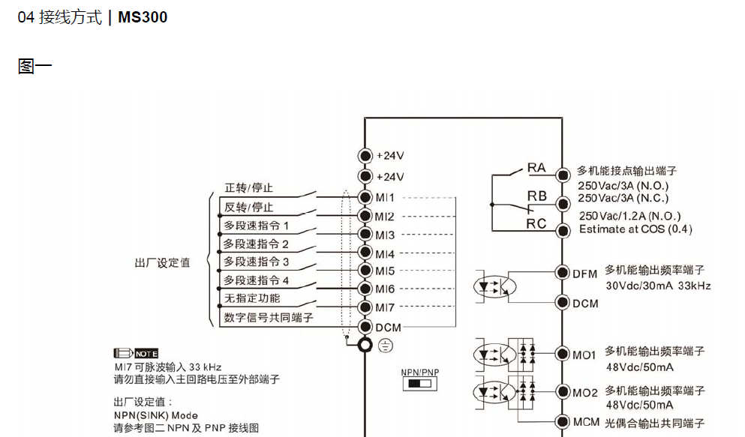
网口 和施奈德一样
2000H | 2#01停 2#10启动
2001H | 频率给定 两位小数点

2103H~4H | 频率和电流两位小数点

参数 | 设置 | 说明
00-20 | 1 | 由485给定频率
00-21 | 1 | 外部端子启停
01 -10 |  | 上限频率
01 -11 |  | 下限频率
01 -12 |  | 第一加速时间
01 -13 |  | 第一减速时间
02-00 | 1 | 两线制模式1
05-01 |  | 满载电流
05-02 |  | 额定功率
05-03 |  | 额定转速
05-04 |  | 极数
09-00 | 1 | 通讯地址
09-01 | 19.2 | 波特率
09-04 | 12 | 12=8 N1 RTU 14= 8E1 RTU
 |  |  | 下图为CP2000

汇川
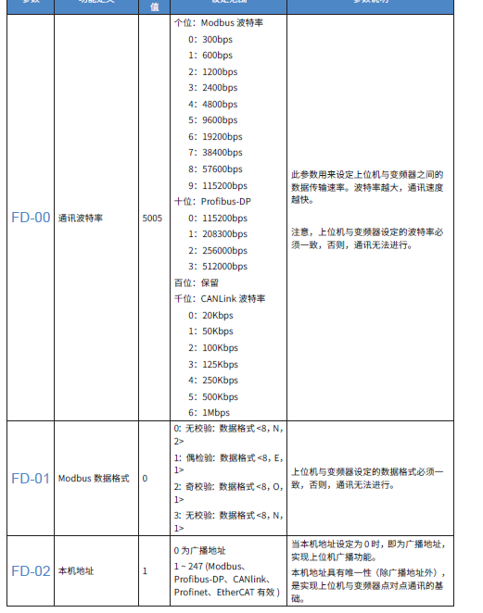
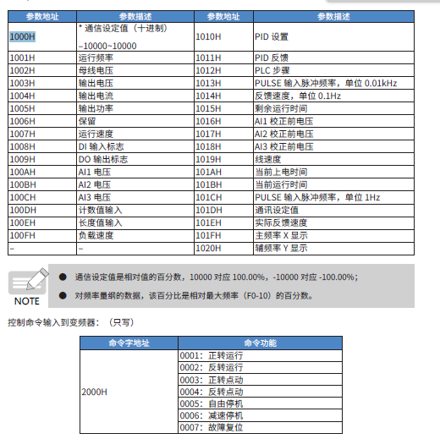
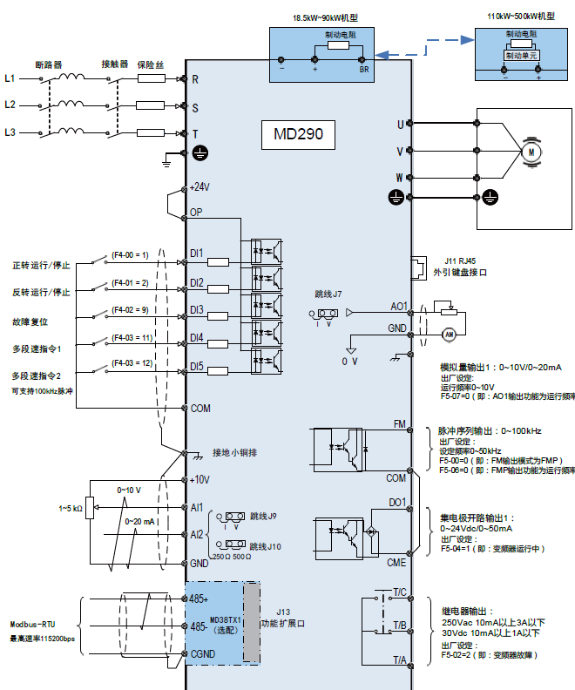
 | 16进制 | 10进制 | 量程 | 值
设定频率 | 1000H | 4096 | 0~100% | 0-10000
读取频率 | 1001H | 4097 |  | 两位小数
读取电流 | 1004H | 4100 |  | 两位小数
控制字 | 2000H | 8192 |  | 1正 6停 5自由停

F0-02 | 1 | 端子启停
F0-03 | 9 | 通讯给定
F0-10 | 50 | 最大频率
F0-17 |  | 加速时间
F0-18 |  | 减速时间
F0-28 | 0 | 默认 | 通讯协议选择
FD-00 | 5006 | 19200 | 波特率 | 5005为9600
FD-01 | 3 | 无校验8N1 | 1为8E1
FD-02 | 1 | 地址
FD-05 | 1 | 标准MODBUS
F9-13 | 0 | 屏蔽输出缺相

力士乐3610
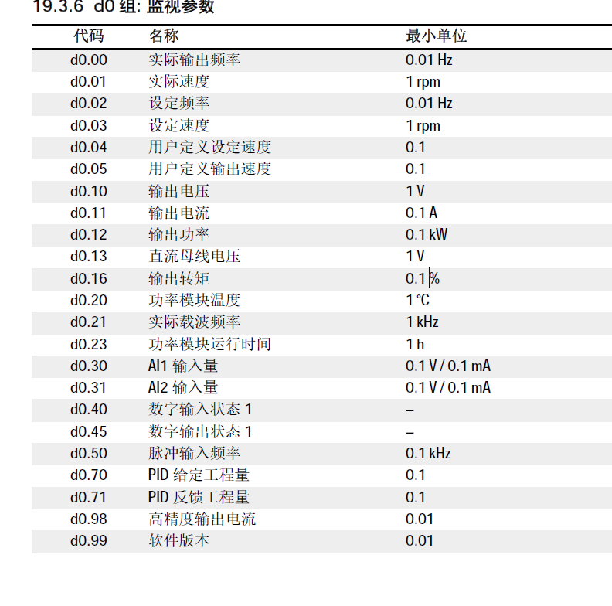
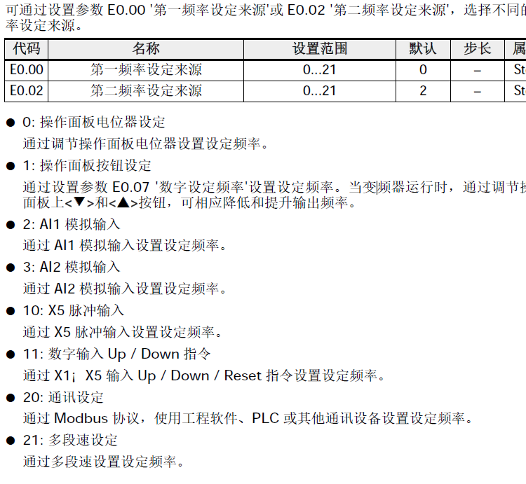
力士乐3610变频器，通讯特殊寄存器16#7F00 7F01频率给定
432514为频率 5000=50HZ
44097为频率 44108为电流 通常为2位小数点 1 2
波特率19200 无校验
16#81 启动 16#88 停止
参数 | 值 | 备注
B0.00 | 2 | 访问权限
E0.00 | 20 | 通讯给定频率
E0.01 | 1 | 端子启停 2为通讯

E8.01 | 0 | 屏蔽通讯故障
E8.10 | 4 | 3=9.6 4=19.2
E8.11 | 0 | 0=8N1 1=8E1
E8.12 |  | MODBUS地址
E0.26 |  | 加速时间
E0.27 |  | 减速时间
E0.51 |  | 0=正常停机 1=自由停机

C1.05 电机额定功率0.1...1000.0 kW 机型0.1 Stop
C1.06 电机额定电压0...480 V 机型1 Stop
C1.07 电机额定电流0.01...655.00 A 机型0.01 Stop
C1.08 电机额定频率5.00...400.00 Hz 50.00 0.01 Stop
C1.09 电机额定转速1...30,000 机型1 Stop
C1.10 电机额定功率因数

森兰
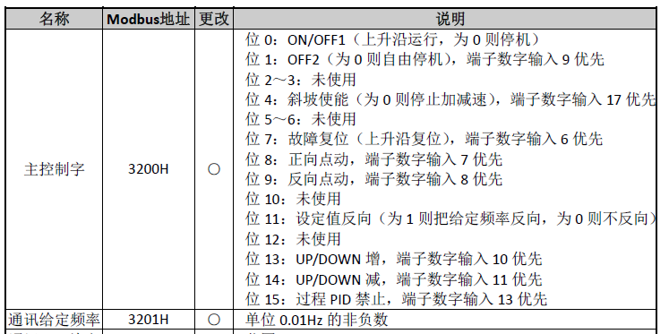
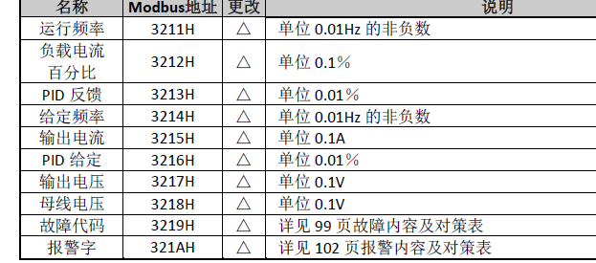
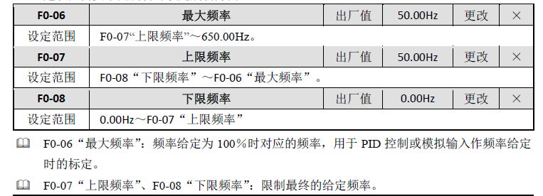
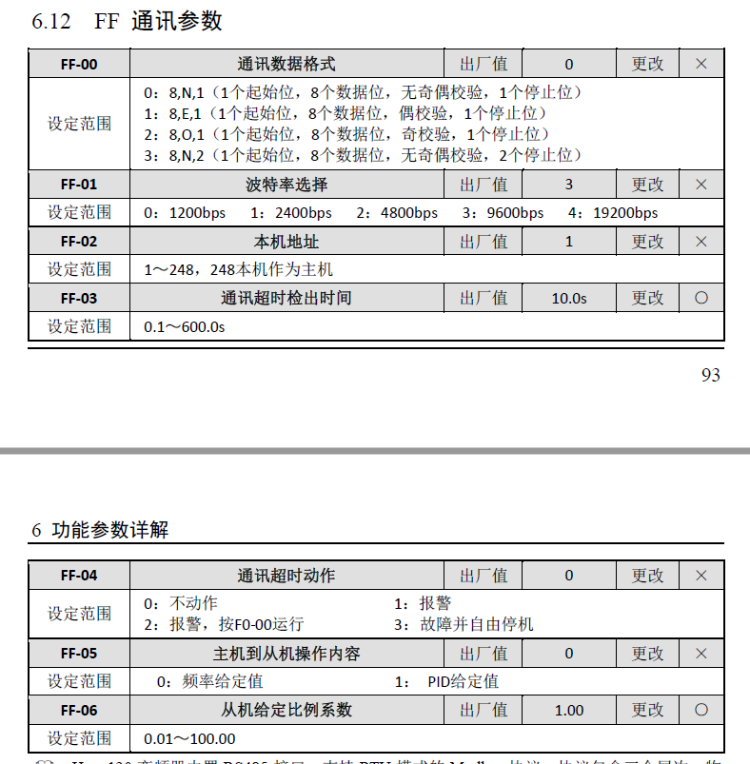

参数 | 除尘下料 | 旋风下料 | 2#引风机 | 备注
F0-00 | 50 | 50 | 50 | 最大频率默认50不改
F0-01 | 1 | 1 | 1 | 通讯给定频率
F0-02 | 2 | 2 | 2 | 端子启停面板停止无效
F1-00 |  |  |  | 加速时间1
F1-01 |  |  |  | 减速时间1
F1-08 |  |  |  | 停机方式0减速停机1自由停机

F3-02 |  |  |  | 电机额定电流
F3-03 |  |  |  | 电机额定频率
F3-04 |  |  |  | 电机额定转速

FF-00 | 0 | 0 | 0 | 0为无校验 1为8E1偶
FF-01 | 4 | 4 | 4 | 3为9600 4为19200
FF-02 | 1 | 2 | 3 | 地址
FF-03 | 30 | 30 | 30 | 超时，默认即可
FF-04 | 0 | 0 | 0 | 超时处理，选择0不动作

 |  | 频率给定
 | 通讯地址3201H | 412802 |  | 5000=50HZ
 |  | 反馈频率
 | 通讯地址3211H | 412818 |  | 5000=50HZ
 |  | 反馈电流
 | 通讯地址3215H | 412822 |  | 500=50A
 | 注意，不用通讯启停时不要写入控制字3200H否则会导致无法启动。

ABB
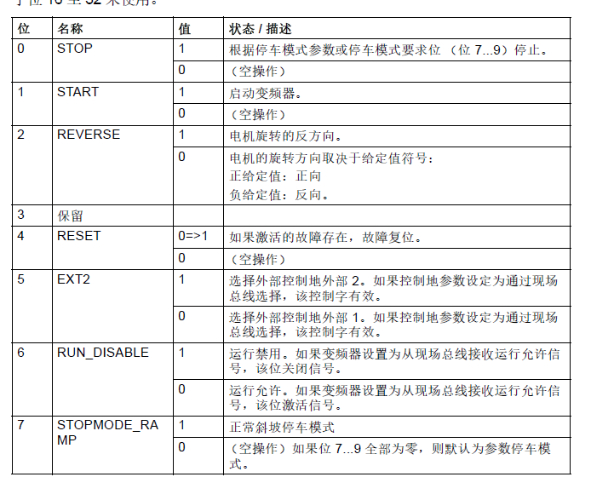
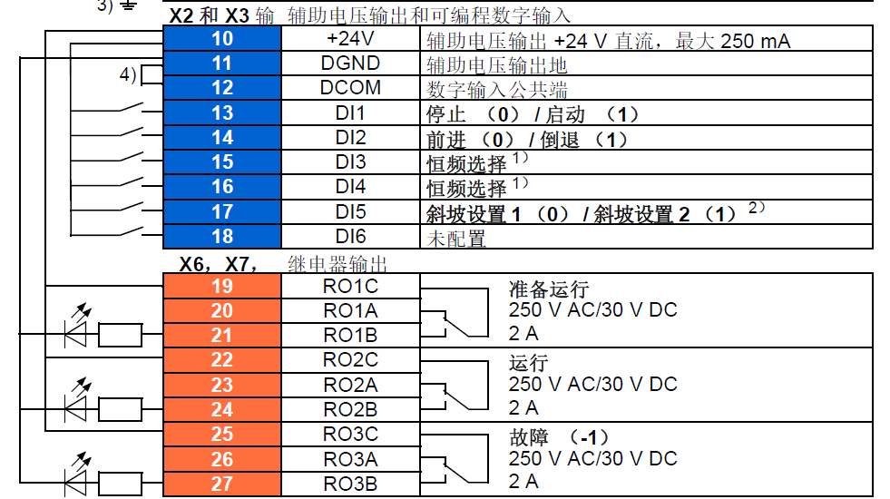
ACS580
参数 | 分级机 | 引风机 | 加料机
31.19 | 无操作 | 无操作 | 无操作 | 屏蔽电机故障
22.11 | 现场总线 | 现场总线 | 现场总线 | 给定
23.12 |  |  |  | 加速时间
23.13 |  |  |  | 减速时间

58.01 | MODBUSRTU | MODBUSRTU | MODBUSRTU | 启用MODBUS
58.03 | 1 | 2 | 3 | 地址
58.04 | 2 | 2 | 2 | 9600
58.05 | 1 | 1 | 1 | 8N1
58.14 | 无动作 | 无动作 | 无动作 | 屏蔽通讯故障
58.34 | 高低 | 高低 | 高低 | 32位字节反向
58.105 | 其他。给定值。输出电流。浮点数
58.107 | 其他。给定值。输出电压。浮点数
ABB上电选择语言，然后所有初始设置都可以下一步确认完
初始设置下 启动 停止 给定值 设定启停和频率给定是什么
完整参数在设置 参数下面，选择完整列表进入

400001 | 控制字 |  | ABB可选反馈，选整数反馈值也是需要转换，浮点就是实际值
400002 | 给定频率 | 0~20000=0-50hz
400005 | 反馈电流浮点
400007 | 反馈频率浮点

三菱
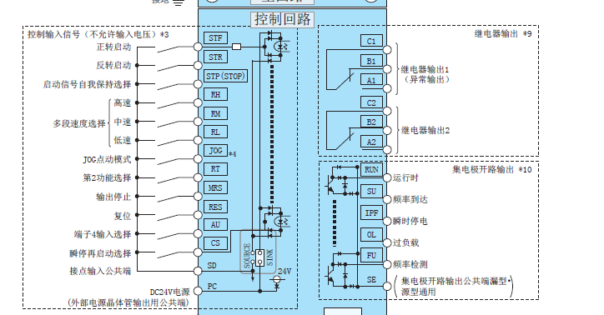
参数号 | 设定值 | 功能
Pr.331 | 1 | RS-485通讯站号 |  | 1分级机 | 2引风机 |  | 3粉碎主机
Pr.332 | 192 | RS-485波特率 | 96=9.6 192=19.2
Pr.333 | 0 | 停止位1位
Pr.335 | 9 | 通讯报警重试
Pr.334 | 0 | 0为无校验 | 1奇 2偶 0无
Pr.338 | 0 | 启动指令权通讯
Pr.339 | 0 | 频率指令权通讯
Pr.336 | 9999 | 不进行通迅校验 | 默认不改
Pr.539 | 9999 | 不进行通迅校验 | 默认不改
Pr.549 | 1 | MODBUS-RTU模式 |  | 通讯寄存器
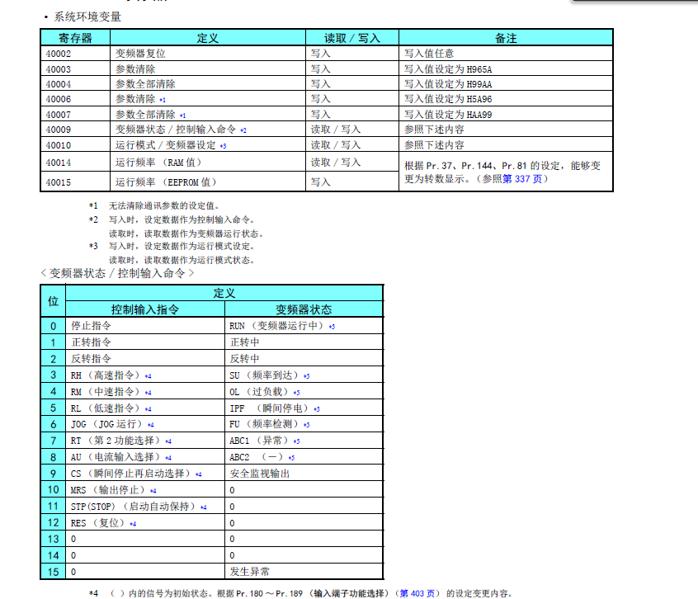
Pr.340 | 1 | 通讯启动模式选 |  | 40009 | 控制输入命令 | 0 | 停止指令
Pr.502 | 3 | 按 Pr.779 的频率继续运行 |  |  |  | 1 | 正转指令
Pr.550 |  |  |  |  |  | 2 | 反转指令
Pr.341 | 0 | 无 CR·LF |  |  |  | 3
Pr.79 |  |  |  |  |  | 4
Pr.161 |  |  |  |  |  | 5
Pr.507 |  |  |  |  |  | 6
Pr.508 |  |  |  |  |  | 7
 |  |  |  |  |  | 8
 |  |  |  |  |  | 9
 |  |  |  |  |  | 10
 |  |  |  |  |  | 11
 |  |  |  |  |  | 12 | RES复位
 |  |  |  |  |  | 13
 |  |  |  |  |  | 14
 |  |  |  |  |  | 15
 |  |  |  | 40014 | 频率写入
 |  |  |  | 40201 | 频率读取
 |  |  |  | 40202 | 电流读取

正泰电表
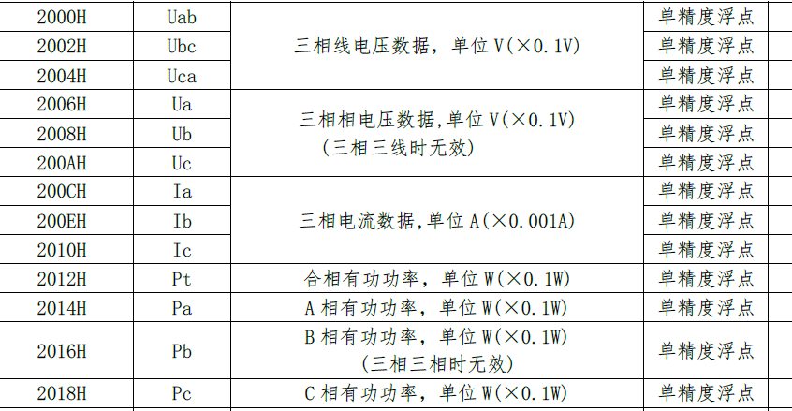
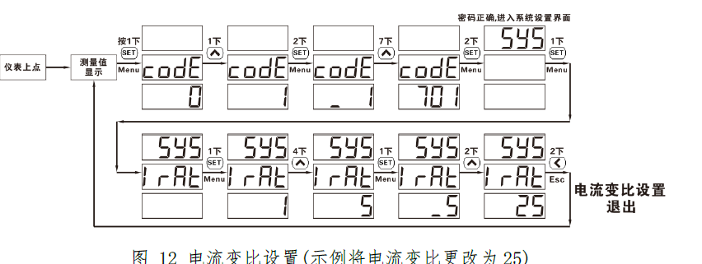
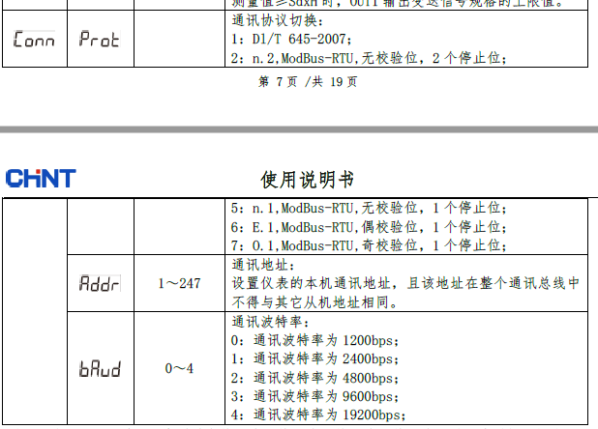
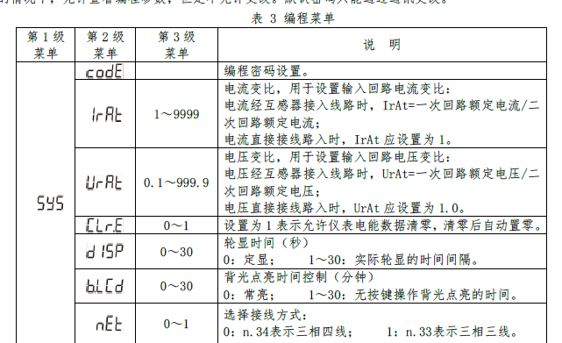
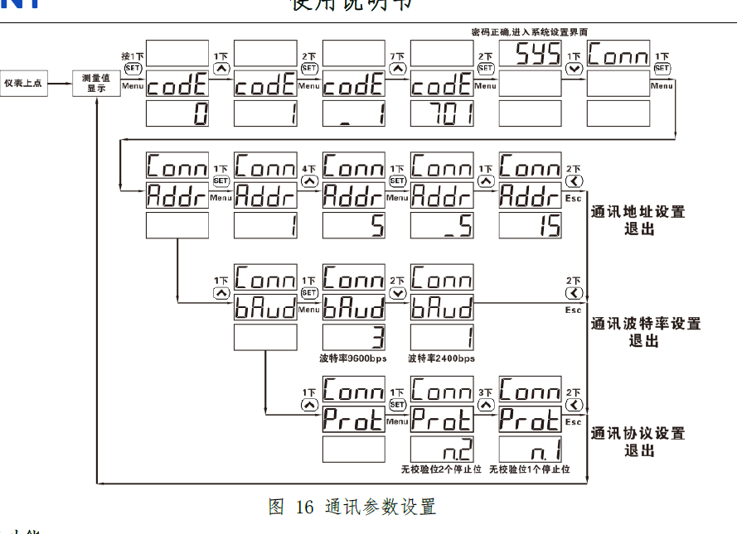
正泰密码 701 进入后设置电流变比 通讯地址等参数 默认设置19.2波特率 无校验

 |  |  | 西门子地址+1
 | 读取地址 | H006 | 4007 | IrAt
 |  | H007 | 4008 | UrAt
 |  | H2000 | 48193
 |  | H2002 | 48195 |  | 正泰读取数据需要计算！公式如下
 |  | H2004 | 48197
 |  | H2006 | 48199
 |  | H2008 | 48201
 |  | H2010 | 48203
 |  | H2012 | 48205
 |  | H2014 | 48207
 |  | H2016 | 48209
 |  | H2018 | 48211
 |  | H2020 | 48213

德力西电表
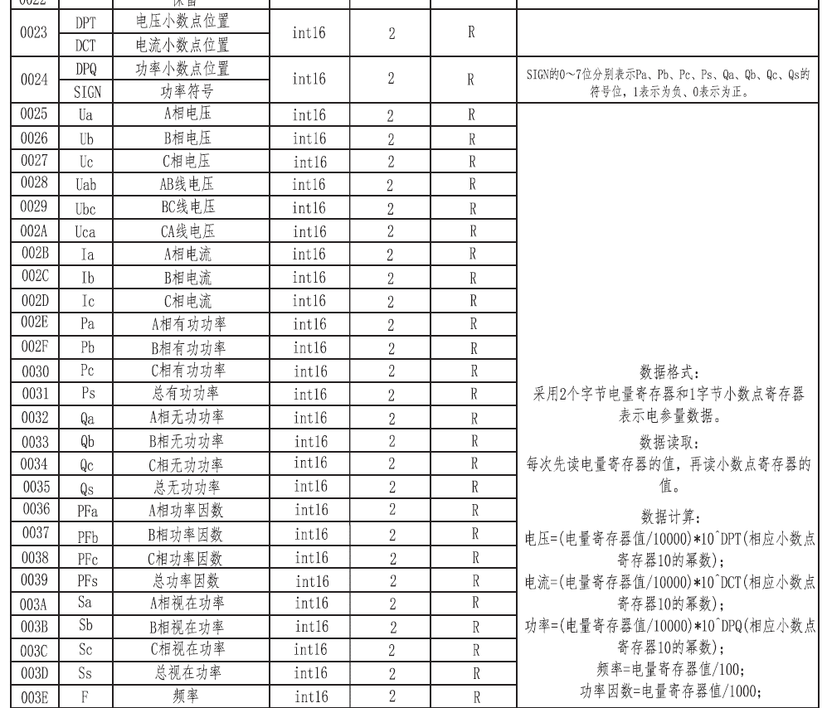
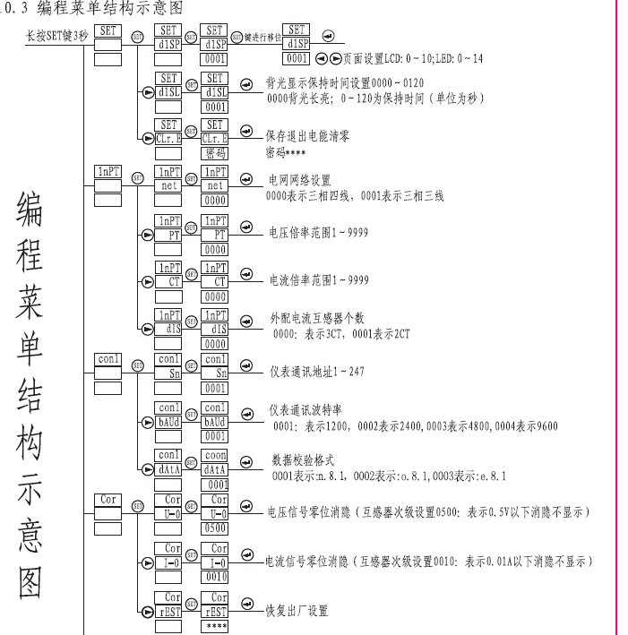
德力西仪表也需要计算值，主要是读取小数点的地址需要拆分为两个B，如果为1，显示值=读取值/1000 为2显示值=读取值/100 为3显示值=读取值/10 也就是需读取16#23 24的数据，然后转换为浮点数去计算，电流电压也需要转换为浮点数去计算，详见程序 德力西通讯波特率只到9600

PMC马达保护器
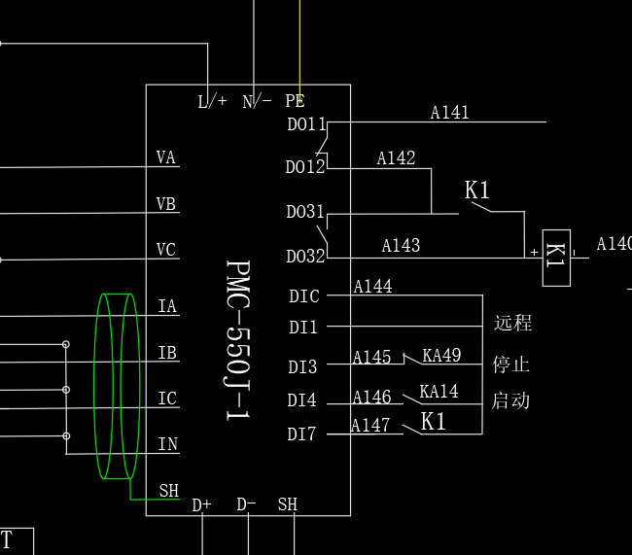
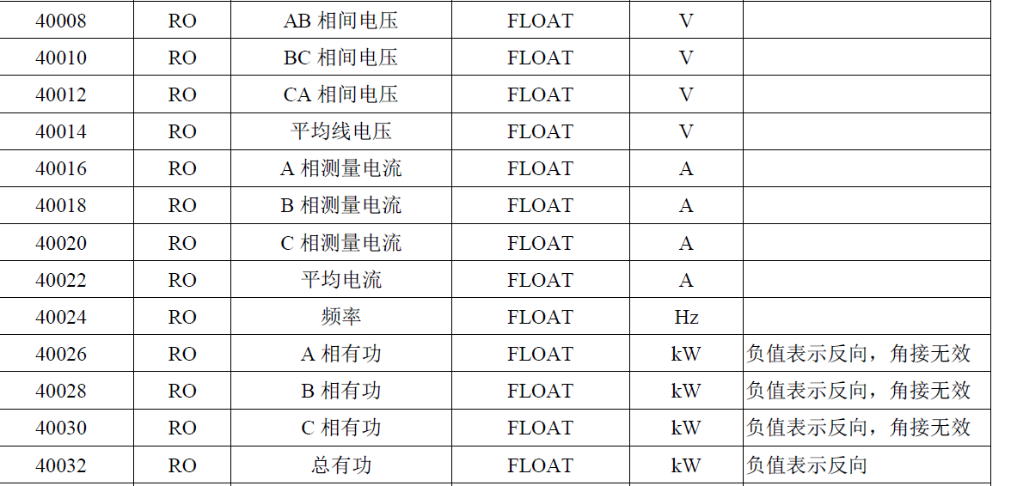
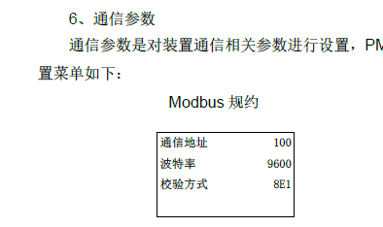
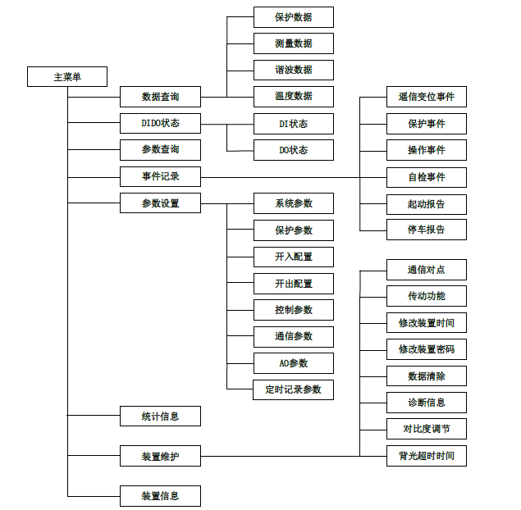
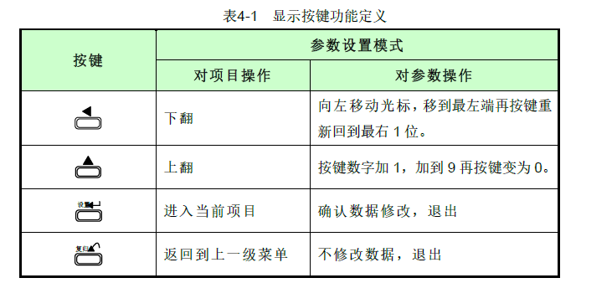
仪表为中文显示，需要设置电流变比，以及通讯参数，读取电流电压为左侧截图

施耐德电表
仪表密码基本为零 PM3和PM2的表总电能的32位浮点数地址不一样，其他地址一样，设置基本都是中文显示 需要设置侧是原边变比，以及通讯参数 |  |  | PM225导航

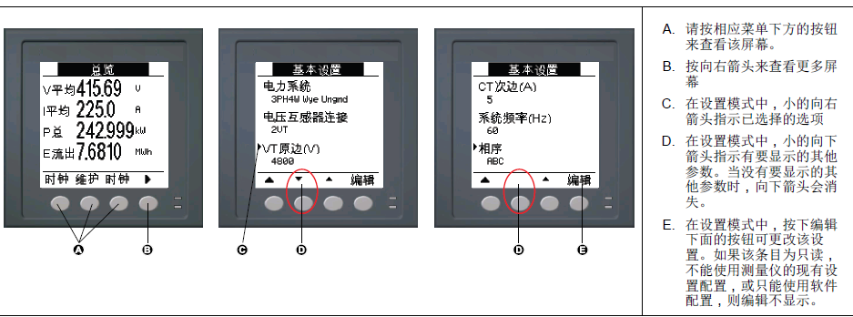
读取参数
3000 | IA | 都是浮点数值
3002 | IA
3004 | IA

3020 | Uab
3022 | Ubc
3024 | Uac
3026
3028 | Ua
3030 | Ub
3032 | Uc

3054 | Pa
3056 | Pb
3058 | Pc
3060 | Pt

45166 | 总电能 PM3系列
2676 | 总电能 PM2系列

西研电表
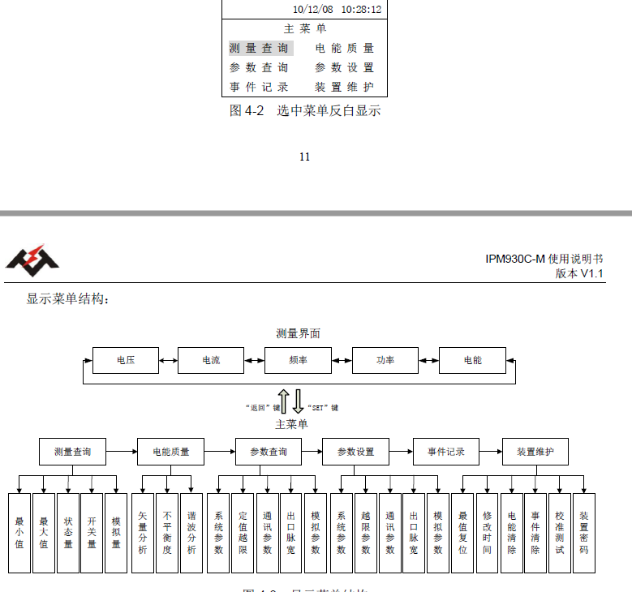
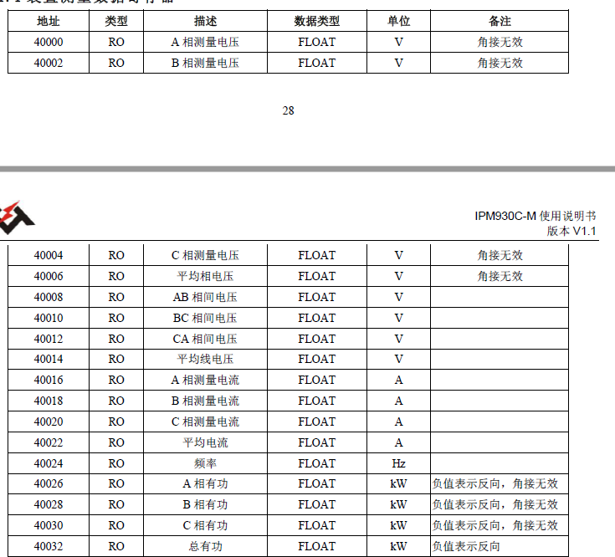
参数设置密码位0000，需要设置一次电压电流 以及485通讯参数地址是40000开始，西门子读取需要加4+1也就是读取440009=40008 注意，电能是64位浮点数，可以截取32位的浮点数作为显示，但是需要测试是否正确

